V7015版本-64位模拟器-弹窗引导
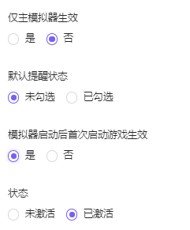
地区/语言 | CN | EN | TW | KR | JP | VN | TH | ID | RU
引导弹窗标题
引导弹窗文案

配置注意事项： 1. 适用渠道：官网64位+推广64位（海外选择英文） 2. 语言：各地区对应语言 3. 适用模拟器版本：<7015 4. 适用rom版本：7（64）、9（64） 5. 渲染模式：全部 6. 应用名：自行输入即可~ 7. 包名：com.vphone.launcher 8. 展现方式：中心模态 9. 通知类型：带链接 （链接配置“如何创建不同安卓版本/位数的模拟器”的对应链接） 10. 通知标题：见上方 11. 通知内容：见上方 12. 生效日期：自定义即可~

mis后台语言包
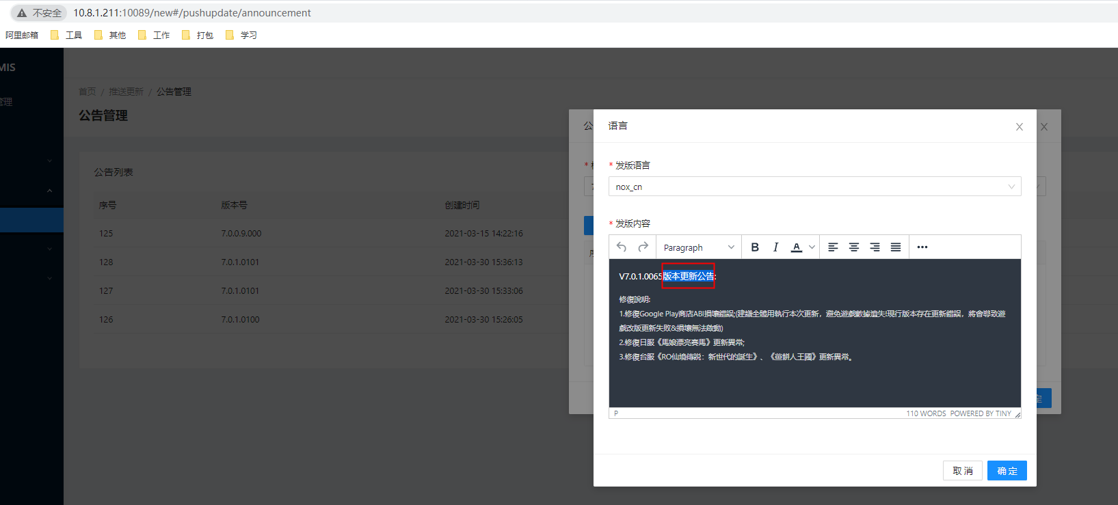
地区（语言） | CN | EN | TW | KR | JP | VN | TH | ID | RU
版本更新公告 | 版本更新公告 | Release Note | 版本更新公告 | 버전 릴리즈 노트 |  | Thông báo cập nhật | ข้อมูลการอัปเดต | Catatan Perilisan | Объявление о выпуске
修复说明 | 修复说明 | What's fixed: | 修復說明 | 릴리즈 내용 |  | Thông báo sửa lỗi | ปัญหาที่แก้ไขแล้ว | Apa yang diperbaiki: | Инструкция по исправлению

